Petición de datos
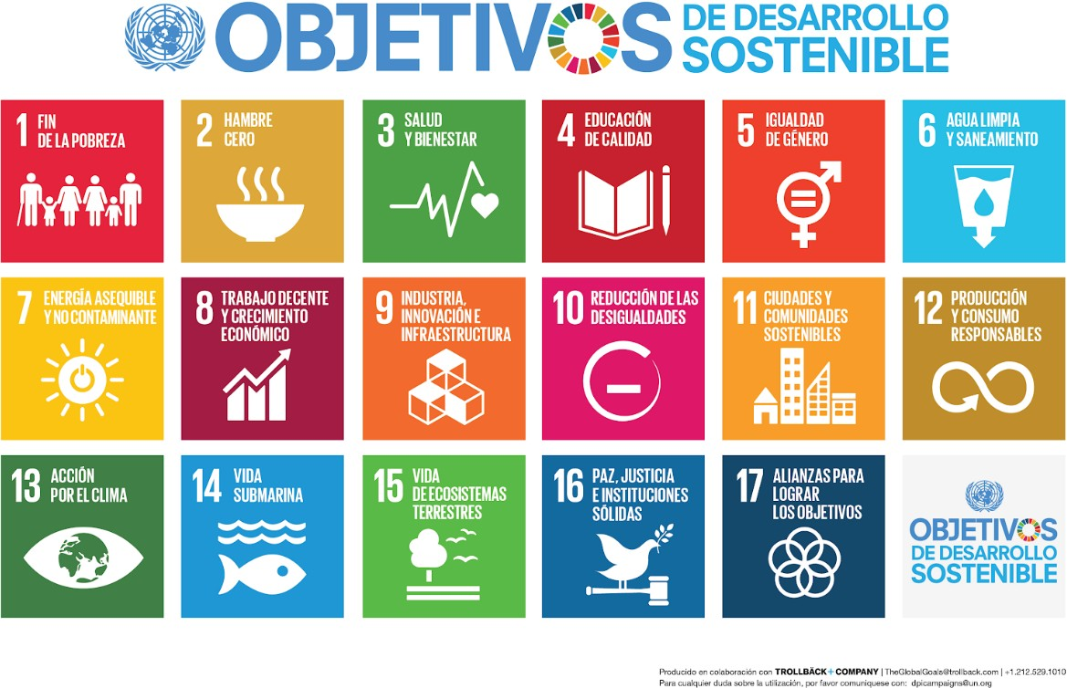
AÑO 2021 | Nombre Oficial en UZ | Nombre Oficial en UZ | Si se ha organizado en colaboración, indicar con que entidad (si es de la propia UZ con el nombre oficial) | Frase corta de lo que aporta a los ODS | Indicar un nombre corto | Breve descripción de la actividad | Indica cual el el ODS principal. | Selecciona la meta principal | Indica cual es el objetivo secundario | Selecciona la meta secundaria | Indica el coste economico, o la inversión que ha supuesto la actividad | Indicador con el que en el futuro se puede valorar la evolución: Nª de publicaciones, nª de inscritos, € de inversión, kw/hora consumo, etc… | Indicar una web donde se pueda evidenciar al actividad | Seleccionar el grupo que ha participado | Selecciona el periodo mas indicado | Año en el que comezó la actividad | Si la actividad continua | Nombre de la persona responsable de la actividad | poner intervalos con desplegable | poner intervalos con desplegable
 | CENTRO/VICERRECTORADO/INSTITUTO | DEPARTAMENTO/UNIDAD/SERVICIO/GRUPO/CÁTEDRA | EN COLABORACION CON: | CONTRIBUCIÓN A ODS | NOMBRE ACTIVIDAD | Descripción de la actividad | ODS PRINCIPAL | META ODS PRINCIPAL | ODS SECUNDARIO | META ODS SECUNDARIO | INVERSIÓN / COSTE | INDICADOR DE SEGUIMIENTO | URL con evidencia | Grupos beneficiarios | Tiempo de ejecución | Año de implantación | Continua en el 2022? | Persona responsable | Personas a las que han llegado directamente | Personas a las que han llegado indirectamente
EJEMPLO | Vicerrectorado de planificación, sostenibilidad e infrastructuras | OFICINA VERDE |  | Difusión y formación | Caravana Universitaria por el clima | 70 estudiantes voluntarios de la universidad de Zaragoza van durante una semana a colegios e institutos de todo Aragón para impartir charlas de sensibilización ambiental | OBJETIVO_13 | Mejora de la Educación y sensibilización medioambiental. | OBJETIVO_4 | Fomentar la educación Global para el Desarrollo Sostenible. | 10,000.00 € | 66 alumnos voluntarios | https://oficinaverde.unizar.es/caravana-universitaria-por-el-clima | Alumnos | 1 Semana | 2009 | SI | David Cambra | <100 personas | >5000 personas

